3차 수정본
작업명 | 교체 전
세부 | 교환 전 Purge |  |  |  |  |  |  |  |  |  | Pulse Vent
번호 | 1 | 2 | 3 | 4. ① | 5 | 6. (V/S) - 옵션적용 | 7. ② | 8. ③ | 9. ④ | 10
Operation 작동 화면 |  |  |  | 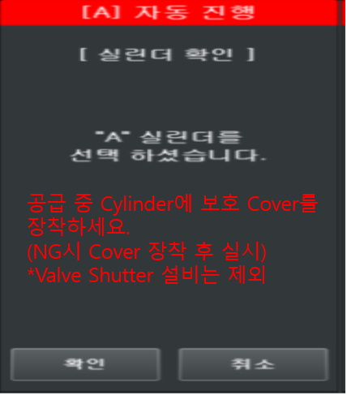 | 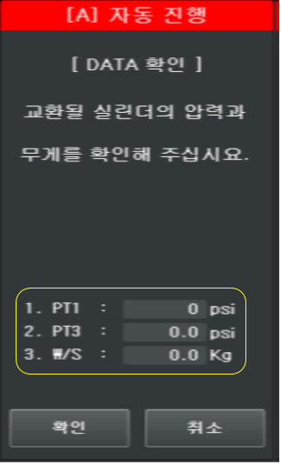 |  | 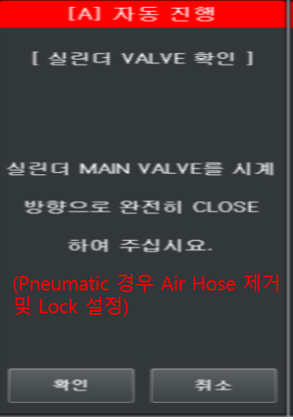 | 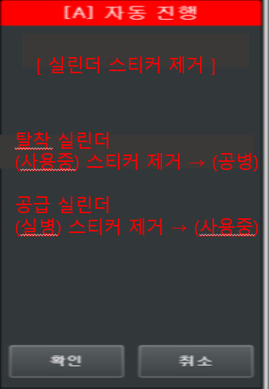 | 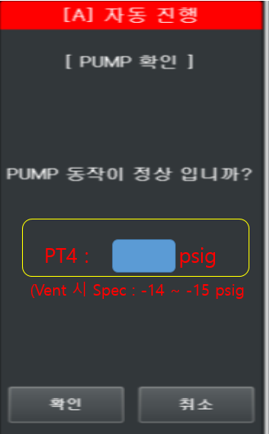 | 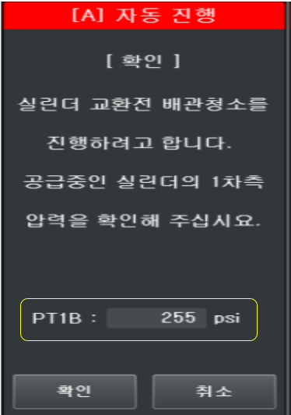
설명 | Purge 대상(탈착) 채널 확인 | 진행 메뉴 선택 | 비밀번호 Check | Purge 대상(탈착) 채널 확인 및 공급중 Cylinder 보호 Cover 장착 내용 추가 | Purge 전 공급 압력 확인 (Data) W/S의 경우 W/S 사용 옵션에 따르고, *소수점 한자리까지 표시 | V/S 대상 GAS의 경우 추가 (V/S Close 확인 후 제거) | Cylinder Main Valve Close (Pneumatic 경우 Air Hose 제거 및 Lock 설정) | 탈착/공급 실린더 스티커 제거 내용 추가 | PT4 값이 Reading 되도록 추가 (Data) (Spec 표시) *소수점 한자리까지 표시 (Spec Out시 다음 Step 진행 불가) | 공급 측 PT1 압력 확인 (Data) *소수점 한자리까지 표시
Maker 社 협의 내용 |  |  |  |  | 1. PT1 압력은 저압가스 사용 시 소수점 한자리 표시 함. / 저압가스 미사용시 소수점 표현 없음. 2. PT3 압력은 항시 소수점 한자리 표시 함. |  |  | 1. Maker 3社 공통 추가 필요 | 1. PT3/PT5는 항시 소수점 한자리로 표시하고, PT1은 공급중일 경우 저압가스 한해서 소수점 표시 및 PT4는 정수로만 표시한다. 2. Spec은 -14 ~ -15 psig로 Defalut 이며 진공 상태 하한치와는 별개로 한다 (진공 상태 하한치 경우 배관 청소 간 발생할수 있도록.) | 1. PT1 압력은 저압가스 사용 시 소수점 한자리 표시 함. / 저압가스 미사용시 소수점 표현 없음. 2. 해당 Step은 반대편 공급중 일때만 진입 함.
 | 기존 Step 9
작업명 | 교체
세부 | C-mode Auto Vent Option 사용 |  |  |  |  |  |  | Auto Guard Option 사용 | Weight Option 사용 | BARCORD Option 사용 | Weight Option 사용 | Weight Option 사용 |  |  | Weight & Net Option 사용 | Auto Guard Option 사용
번호 | 1 | 2 | 3 | 4. ① | 5. ② | 6 | 7. ③ | 8 | 9. ③ (W/S) | 10 | 11. ④ ⑤ (W/S) | 12. (W/S) | 13 | 14 | 15 (W/S) | 16 ④ | 17 ⑥
Operation 작동 화면 | 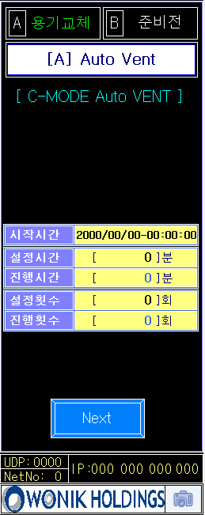 |  | 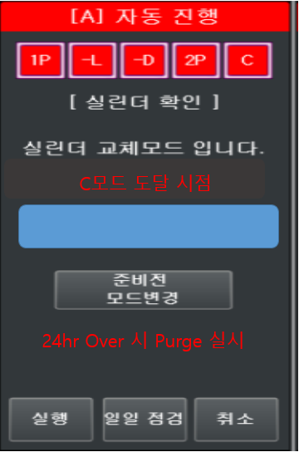 | 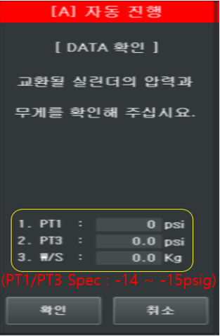 | 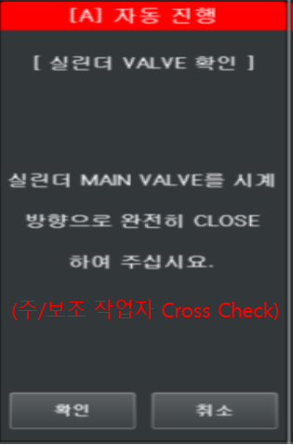 |  | 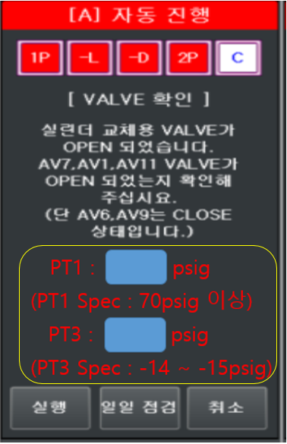 |  | 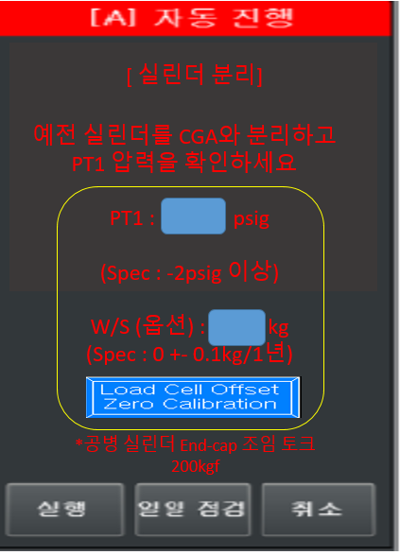 |  | 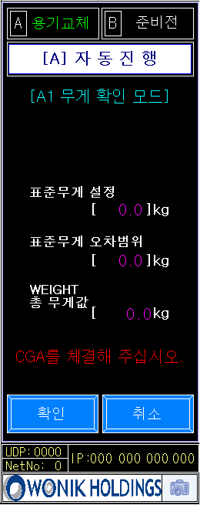 | 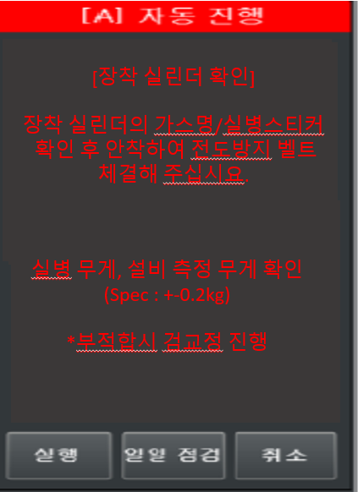 | 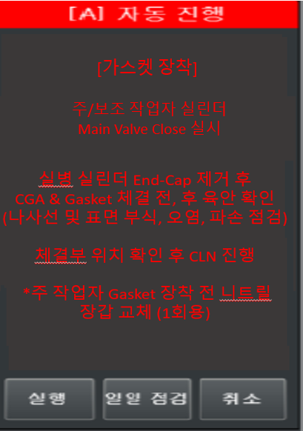 | 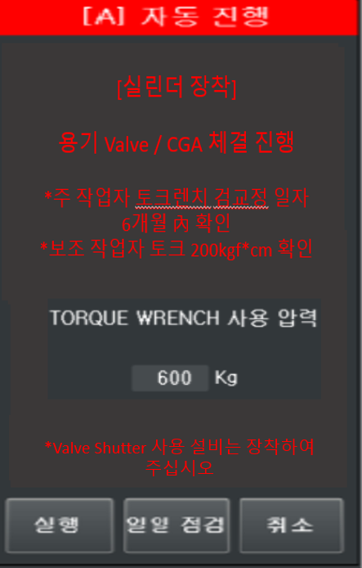 | 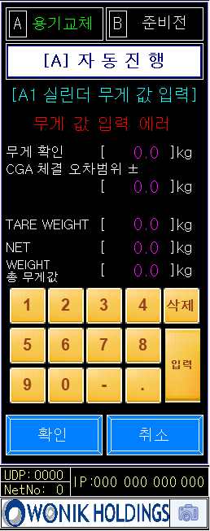
설명 | 교환 전 2차 청소 완료 후 C-mode Auto Vent Option 사용 시 자동 실행 Next Key 누름 시 Password 화면 전환 | 비밀번호 Check | C모드 도달 시점 확인 (24시간 이내) 시점은 년/월/일/시/분 24시간 초과시 실행 버튼 Interlock | AV2.3 내부 Leak 확인 (Spec 표시) (Data) *소수점 한자리까지 표시 (Spec Out시 다음 Step 진행 불가) | 주 작업자/보조 작업자 Cylinder Main Valve Close 확인 | C-모드 Vnet (설정값에 따라 횟수 적용) | SN2 Bleeding 후 PT1 값 Reading PT3 값 Reading (Spec 표시 필요) *소수점 한자리까지 표시 (Spec Out시 다음 Step 진행 불가) | Auto Guard Open 확인 | Cylinder 탈착 후 PT1 값 Reading W/S 값 확인 (Spec 표시 필요) *소수점 한자리까지 표시 (Spec Out시 다음 Step 진행 불가) | 바코드 Check | 표준 무게 설정 값 + 오차범위 < Weight 현재 무게값 Alarm 발생 | 장착 Cylinder 가스명 확인 (실병 스티커 포함) 실병무게, 설비 측정 무게 확인 (Spec 표시 필요) *소수점 한자리까지 표시 | GASKET 및 CGA 육안 점검 및 CLN진행 가스켓 장착 | 실린더 장착 주/보조 작업자 Check 토크값은 설정값을 통한 변경 가능 V/S 장착 | W/S 사용 설비 Net값 입력 | Auto Guard Close 확인 | 비밀번호 입력 후 교환 후 Purge진행
Maker 社 협의 내용 | 1. C-Mode Auto Vent 기능이 우선순위로 발생되어 추가 하였음. [Maker 3사 공통] 2. Option 처리로 사용함. | 1. Step 순서 변경 | 1. 준비전 모드변경 은 준비전 모드변경 Key 2회 클릭으로 전환되도록 함. [준비전 모드변경 1번 클릭 시 다시 한번 준비전 모드변경 을 누르면 준비전 초기 모드 로 돌아갑니다 문자열 발생] | 1. PT1 압력은 저압가스 사용 시 소수점 한자리 표시 함. / 저압가스 미사용시 소수점 표현 없음. |  | 1. 원익,KC社 Option 처리 되어 있으며 , 버슘社 Default 진행 함. | 1. PT1 압력은 저압가스 사용 시 소수점 한자리 표시 함. / 저압가스 미사용시 소수점 표현 없음. 2. 실행 Key Interlock 필요 |  | 1. 실행 Key Interlock 필요 | 1. 바코드 Check 는 Maker 3社 공통으로 W/S Step 보다 우선순위에 있으며, 과거 실린더 오장착 방지로 인한 고객사 요청으로 바코드Step을 변경 하였음 | 1. W/S Option 사용 시 표준무게 설정 화면이 3社 공통으로 있어 추가 함. 2. 11번 Step 내용과 한 개로 병합 가능여부 확인 필요. ※ 고객사 검토 필요 사항 | 1. Maker 3社 공통 추가 필요 | 1. Maker 3社 공통 추가 필요 | 1. Maker 3社 공통 추가 필요 | 1. Net 입력 화면에서 CGA 체결 무게 값 입력 에러 발생 2. 표준무게와 별개의 Alarm으로 유선상 요청하신 표준무게 화면과 병합은 공간상 어려움이 있음. ※ 고객사 검토 필요 사항
 | 기존 Step 13
작업명 | 교체 후
세부
번호 | 1. ① | 2 | 3 | 4. ② | 5 | 6 | 7. ③ | 8 | 9 ⑥ 설정값적용 | 10. ⑧ | 11 (RGV) ⑨ 옵션적용 | 12(공급준비 진입) | 13 공급
Operation 작동 화면 |  |  | 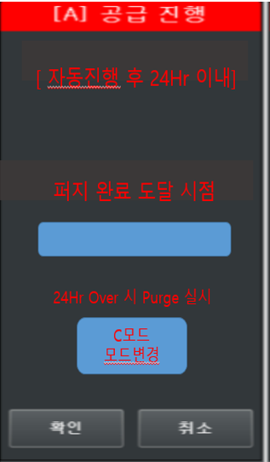 | 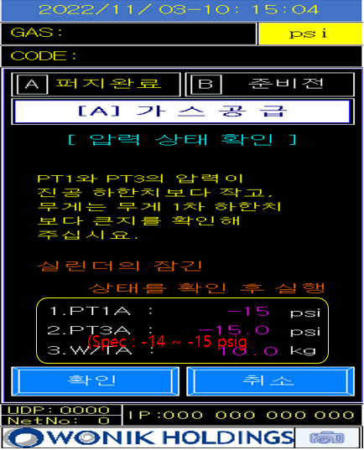 | 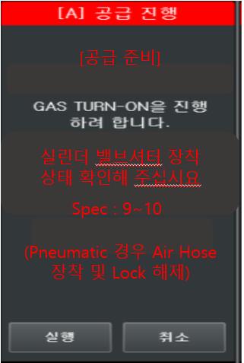 | 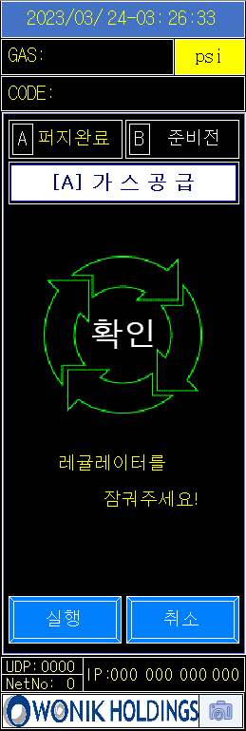 | 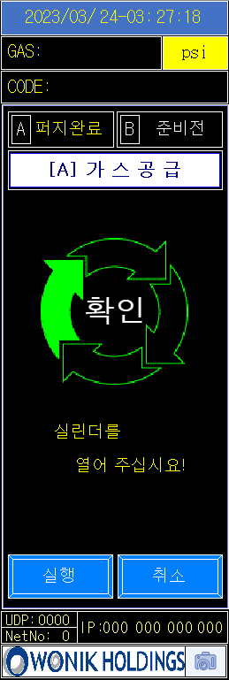 | 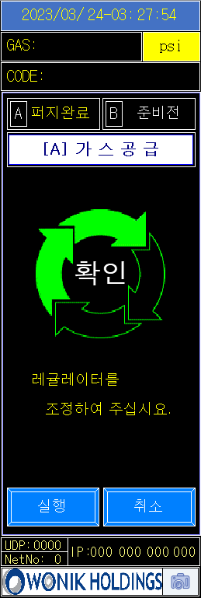 | 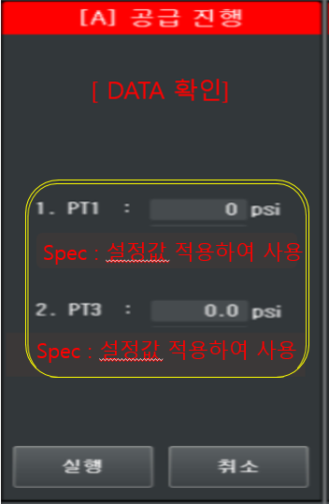 | 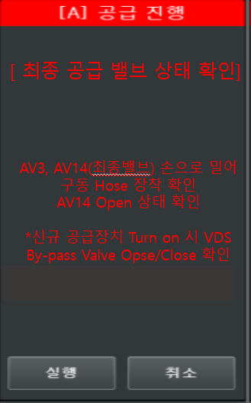 |  | 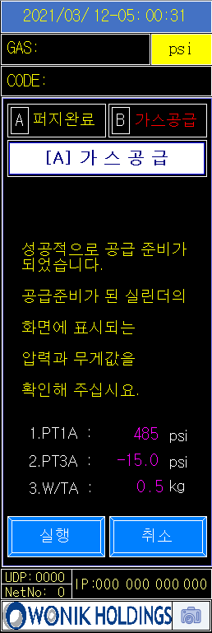 | 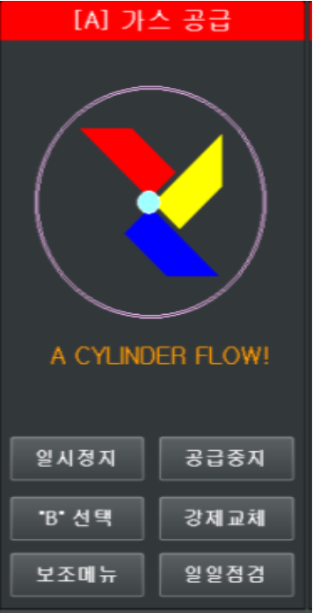
 |  |  |  |  |  |  |  |  |  |  |  | 12(가스공급 진입) | 13 공급
 |  |  |  |  |  |  |  |  |  |  |  | 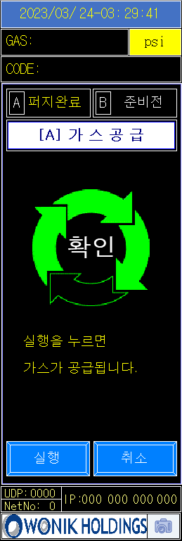
설명 | 채널 확인 공급 준비 | 비밀번호 Check | 교환 후 Purge 후 24시간 이내 확인 시점은 년/월/일/시/분 C모드 변경시 즉 교환 후 Purge 가능한 상태 24시간 초과시 실행 버튼 Interlock | PT1/PT3/W.S 값 확인 후 Pumping 실시 (Data) (Spec 표시) *소수점 한자리까지 표시 (Spec Out시 다음 Step 진행 불가) | 공급준비 밸브셔터 장착 상태 확인 (Spec 표시) (Pneumatic 경우 Air Hose 장착 및 Lock 해제) | Reulator Close | Cylinder Main Valve Open (Valve Shutter Open) | Regulator Setting | Cylinder Valve Open 후 PT1/PT3 Reading (Data) (Spec 표시 필요) *소수점 한자리까지 표시 | 최종 실행 전 AV3, AV14(최종 밸브) 손으로 밀어 구동 Hose 장착 확인 MV(최종 밸브) Open 실물 확인 내용 추가 | Real Gas Vent 대상 Gas의 경우 적용 (Data) | 반대편 공급상태 시 공급준비 진입 반대편 IDLE 상태 시 공급상태 진입 | 공급중 실린더 공급상태 확인
Maker 社 협의 내용 |  | 1. Step 순서 변경 | 1. 용기교체 모드와 동일하게 Password 입력 후 C-Mode 변경 모드 및 진행 할 수 있도록 변경 2. C-mode 모드변경은 C-mode 모드변경 Key 2회 클릭으로 전환되도록 함. [C-mode 모드변경 Key 1번 클릭 시 다시 한번 C-mode 모드변경을 누르면 C-mode 모드 로 돌아갑니다 문자열 발생] | 1. PT1 압력은 저압가스 사용 시 소수점 한자리 표시 함. / 저압가스 미사용시 소수점 표현 없음. 2. Pumping 전 PT1/PT3 압력으로 Interlock이 작동하여야 하고 (Spec -14~-15psig) 정상일 경우 확인 버튼을 누르면 Pumping 시작 | 1. Maker 3社 공통 추가 필요 |  |  |  | 1. Maker 3社 공통 추가 필요 | 1. Maker 3社 공통 추가 필요 2. AV14 Open 상태 확인" 문구를 "MV Open 상태 확인" 으로 문구 수정
 | 기존 Step 10

용기교체 모드 추가 설명 자료
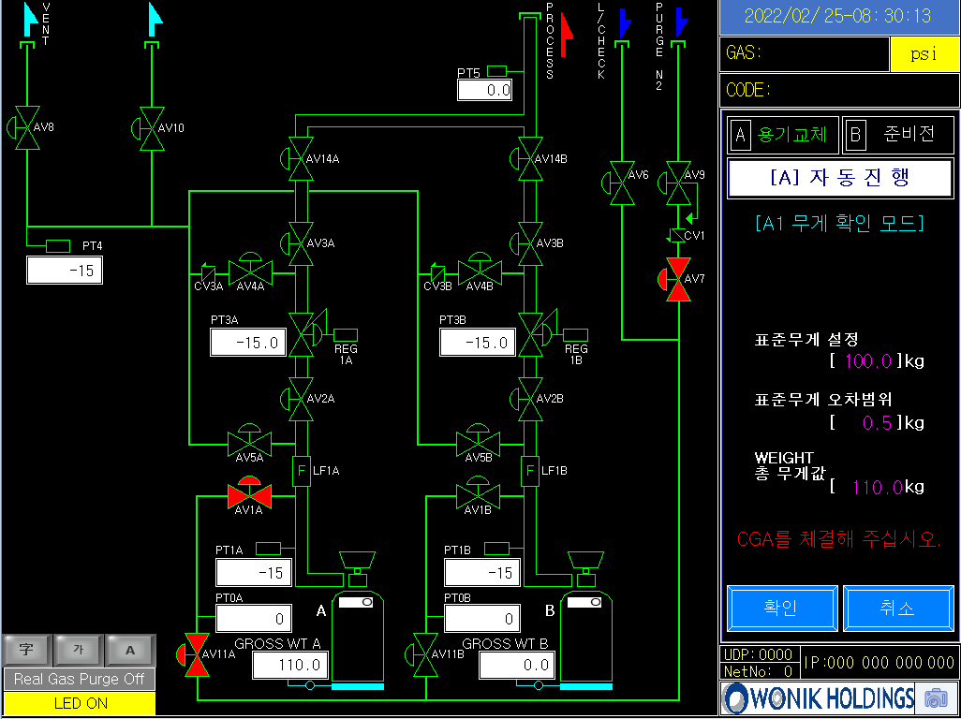
STEP 1 화면
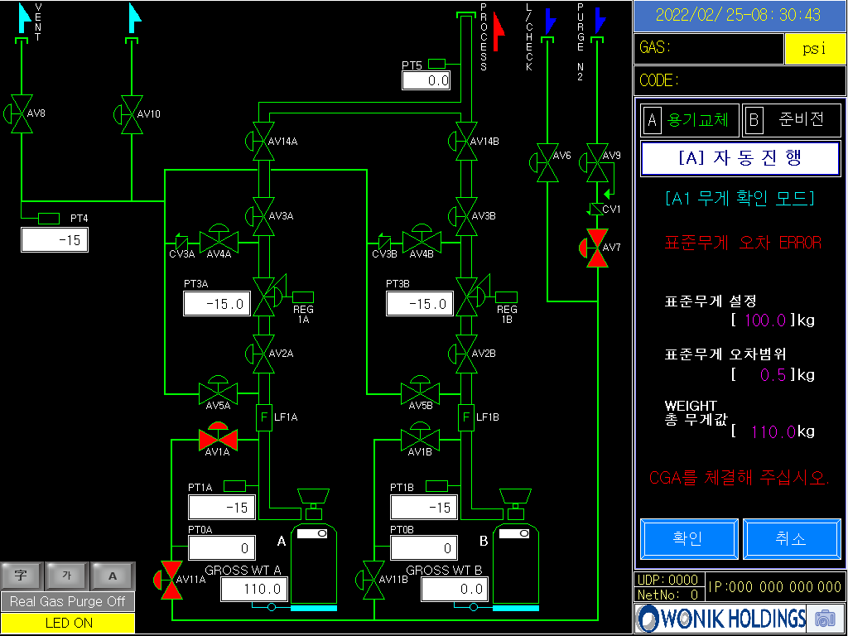
STEP 4 화면
바코드 입력 완료
↓
Step 1 표준무게 화면 진입 (Check Sheet Step 12번 Step)
↓
Step 2 표준무게 설정값 사용자 100.0kg 입력 표준무게 오차범위 사용자 0.5kg 입력
↓
표준무게 범위 99.5kg ~ 100.5kg
↓
Step 3 표준무게 범위 : 99.5kg < Weight 총무게값: 110.0 kg > 100.05 kg | NO → | Step 4 Cylinder를 W/S 체결 시 사용자가 입력한 표준무게 Range에 벗어났을 경우 표준무게 Error 발생
↓YES
Step 5 현재 Weight 무게(99.8kg) ▶ 무게 확인 값 입력(99.8kg) & 실린더 분리 및 장착 화면 전환
↓
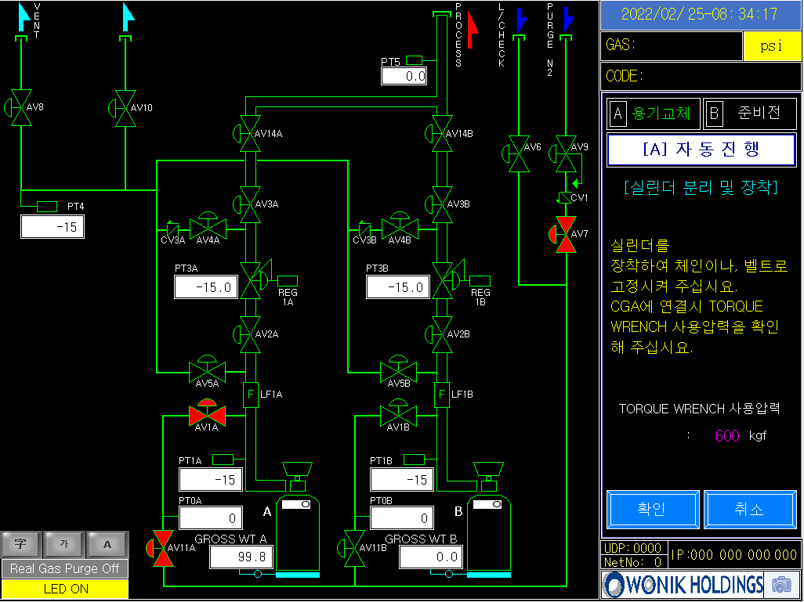
STEP 5 화면
Step 6 실린더 무게 값 입력 화면 [NET 값 입력] 무게 확인 99.8kg CGA 오차범위 설정값 0.5kg (Check Sheet 15번 Step) | → | CGA 체결 시 무게변동이 생겨 고객사 요청으로 표준무게 & CGA 오차 기능 추가를 한 것으로 확인 됨.
↓
CGA 오차무게 범위 99.3kg ~ 100.3kg
↓
Step 7 Net 값 입력
↓YES
Step 8 CGA 오차무게 범위 99.3kg < Weight 총무게값 : 102.0 kg > 100.05 kg | NO → | Step 9 CGA 체결 후 Weight 총무게값이 CGA 체결 오차 범위 Range에 벗어났을 경우 무게 값 입력 에러 발생
↓YES
Step 10 용기교체 모드 완료

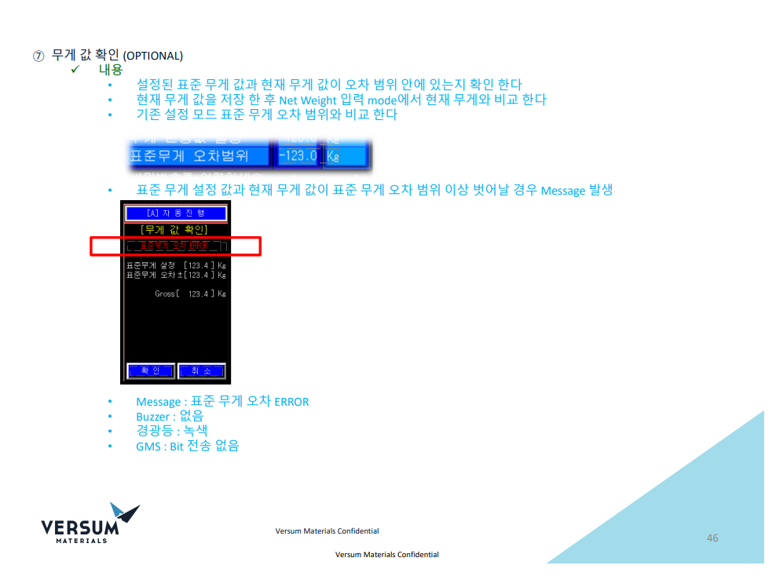
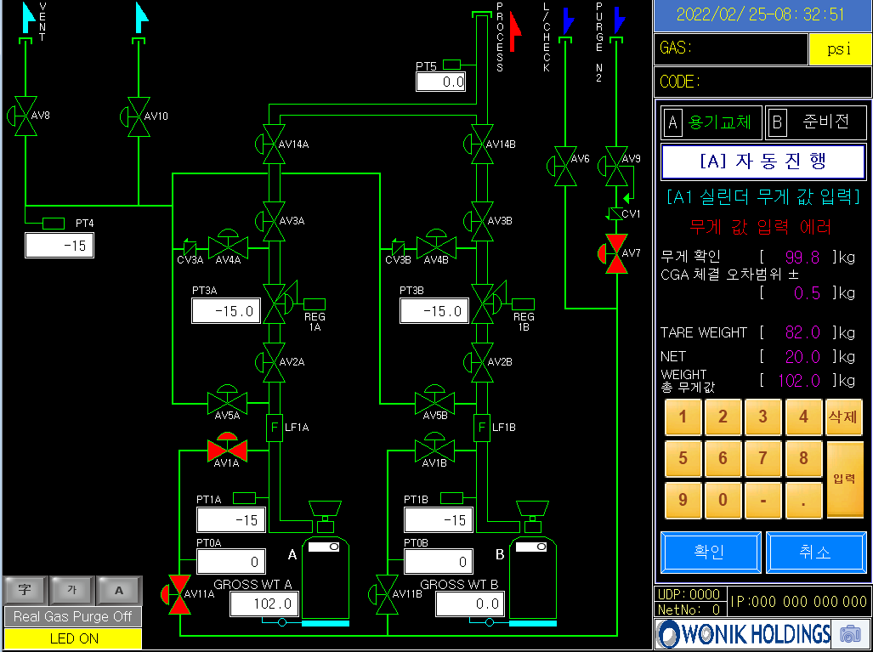
STEP 6 화면
STEP 9 화면

버슘 社 표준무게 & CGA 오차 관련 기술 자료

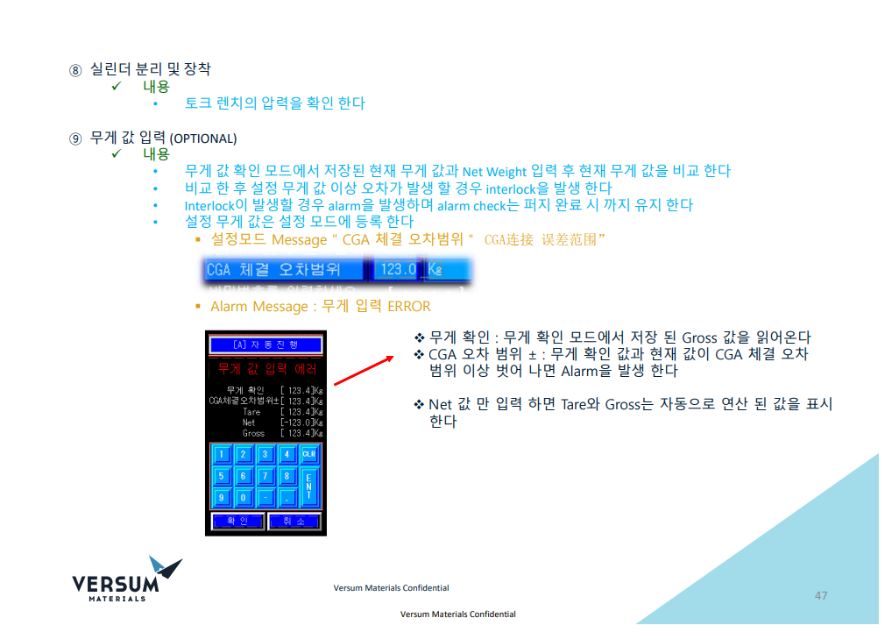

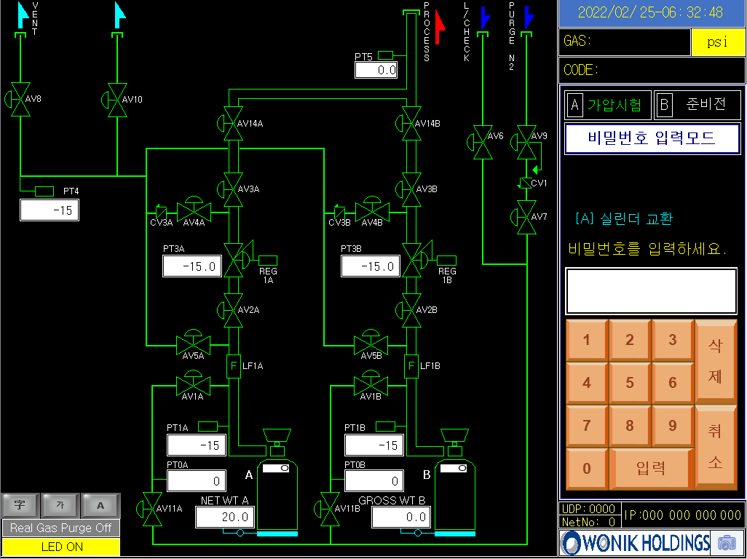
STEP 10 화면

